缺陷汇报
编号 | 关联测试用例编号 | 所属模块 | 缺陷简要描述 | 缺陷详细描述（需要包含重现的详细步骤和重现的测试数据） | 附件 | 严重程度（致命：影响多个主要功能模块，或者导致上游操作不好用，无法进行后续操作； 严重：某个主要功能不好用； 一般：某次要功能不好用，或者单一功能点错误不影响其他功能； 建议：显示、美观等方面的问题）。
1 | 1、2、3、4、5、6、7 | 注册、登录 | 两个入口都跳转至同一界面，建议将入口合并 | 测试步骤： 1.访问去哪儿网 2.点击页面上端“免费注册” 3.点击页面上端“登录” 预期结果： 分别跳转至不同界面 实际结果： 跳转至同一界面 | 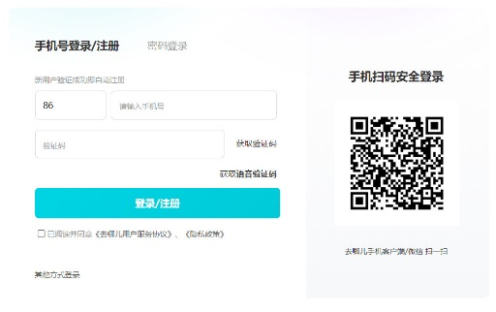 | 建议
2 | 10 | 首页搜索 | 输入乱码时无法跳转，建议显示“未找到相关信息” | 测试步骤： 1.访问去哪儿网 2.在上方文本框输入乱码 3.使用“Enter”键 预期结果： 显示“未找到相关信息”或“输入错误” 实际结果： 无法跳转 |  | 建议
3 | 12 | 消息 | 无法对“推荐消息开关”进行操作 | 测试步骤： 1.访问去哪儿网 2.点击页面上方“消息” 3.点击“推荐消息” 4.点击“推荐消息开关” 预期结果： 选择开关“推荐消息开关” 实际结果： 无法操作 | 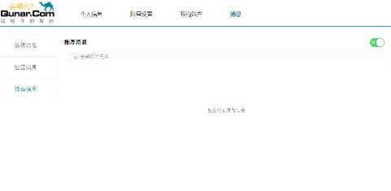 | 一般
4 | 13 | 积分商城 | 无法查看积分详情 | 测试步骤： 1.访问去哪儿网 2.点击页面上方“积分商城” 3.用微信app扫描网页“积分商城”二维码 4.点击“积分” 预期结果： 显示积分详情 实际结果： 显示“非常抱歉，您访问的页面不存在” |  | 严重
5 | 15 | 积分商城 | 无法查看积分规则 | 测试步骤： 1.访问去哪儿网 2.点击页面上方“积分商城” 3.用微信app扫描网页“积分规则”二维码 预期结果： 显示积分规则 实际结果： 显示“非常抱歉，您访问的页面不存在” | 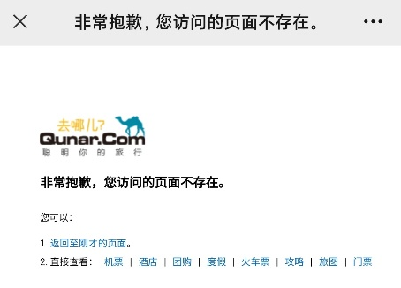 | 严重
6 | 21 | 酒店搜索 | 乱码搜索不相关信息 | 测试步骤： 1.访问去哪儿网 2.点击页面菜单栏中的“酒店” 3.选择酒店类型、目的地、入住时间、离店时间，在“关键词”文本框中输入乱码，点击“搜索” 预期结果： 显示“未找到相关信息”或“输入错误” 实际结果： 跳转至不相关酒店页面 | 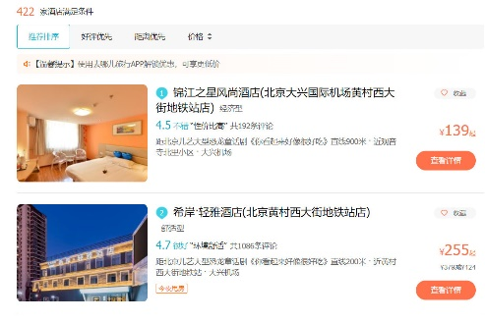 | 建议

